Sheet1
提 案 書

クリーンギフトセット NXG-KA |  | 参考上代 | ¥750 | 販売価格
 |  | （税別） |  | （税別）
【JAN】 | 4570168130131
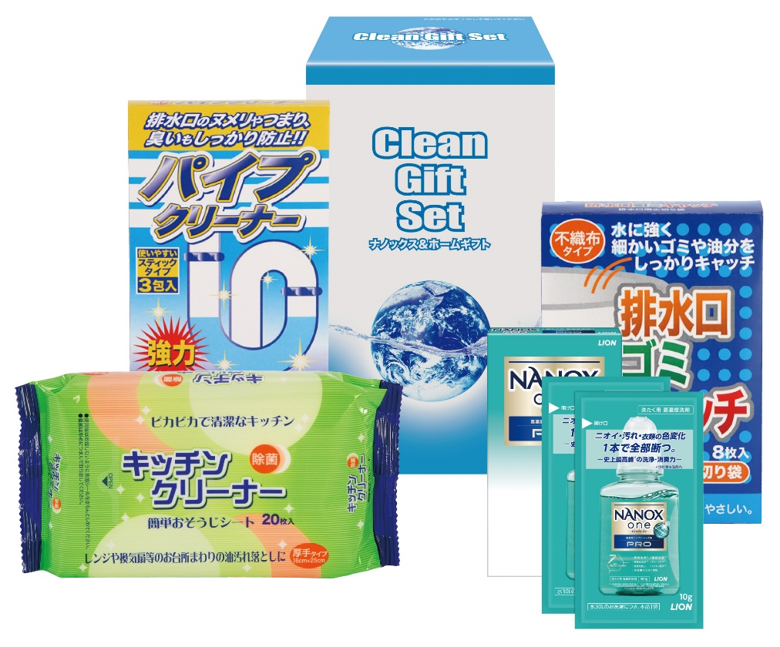 |  |  | 【商品番号】 NXGKA-70 【パッケージサイズ】 118×192×83㎜・324ｇ 【個装形態】 化粧箱入り 【入数】 24 【セット内容】 NANOX2P（10g×2包）・キッチンクリーナー（20P）・排水口ゴミキャッチ（8P）・パイプクリーナー（3P）×各1 【商品説明】 贈って喜ばれる毎日の暮らしの生活必需品 【備考】 4点セット 【生産国】 日本・中国

